Лист_1
Фото | Наименование | Штрих-код | Ставка НДС | РРЦ | МРЦ | цена | Стандарт упаковки | Комментарий | Заказ (шт) | Сумма

 | ПОДАРКИ
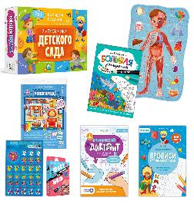 | Подарок в коробке с рукавом. БОЛЬШОЙ ПОДАРОК выпускнику детского сада. 7в1. | 4650348230650 | 10% | 1332 | 999 | 877.95 | 1 | Честный Знак |  | 0
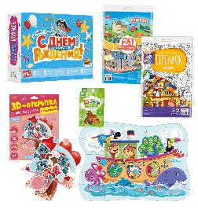 | Подарок в коробке с рукавом. БОЛЬШОЙ ПОДАРОК для маленького героя. С днем рождения! 5в1. | 4660136227755 | 10% | 1332 | 999 | 877.95 | 1 | Честный Знак |  | 0
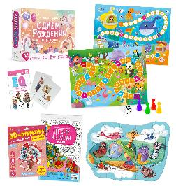 | Подарок в коробке с рукавом. БОЛЬШОЙ ПОДАРОК для маленькой принцессы. С днем рождения! 5в1. | 4660136227793 | 10% | 1332 | 999 | 877.95 | 1 | Честный Знак |  | 0
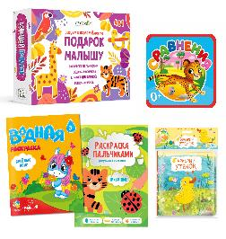 | Подарок в коробке с рукавом. БОЛЬШОЙ ПОДАРОК малышу. Рисуем и играем вместе. 4в1 | 4660136227946 | 10% | 1332 | 999 | 877.95 | 1 | Честный Знак |  | 0
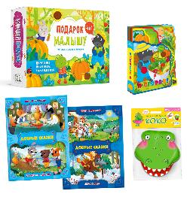 | Подарок в коробке с рукавом. БОЛЬШОЙ ПОДАРОК малышу. Читаем и играем вместе. 4в1 | 4660136227762 | 10% | 1332 | 999 | 877.95 | 1 | Честный Знак |  | 0
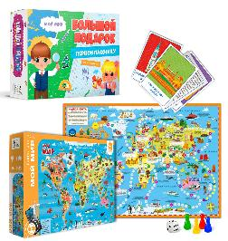 | Подарок в коробке с рукавом. БОЛЬШОЙ ПОДАРОК первокласснику. Мой мир. 3в1. | 4607177456072 | 10% | 1066 | 799 | 702.56 | 21 | Честный Знак |  | 0
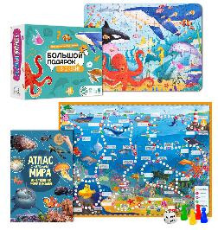 | Подарок в коробке с рукавом. БОЛЬШОЙ ПОДАРОК с дополненной реальностью. В океане. 3в1. | 4607177458120 | 10% | 1066 | 799 | 702.56 | 21 | Честный Знак |  | 0
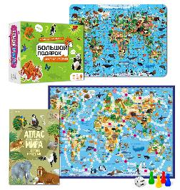 | Подарок в коробке с рукавом. БОЛЬШОЙ ПОДАРОК с дополненной реальностью. Животные и растения.3в1. | 4607177453071 | 10% | 1066 | 799 | 702.56 | 21 | Честный Знак |  | 0
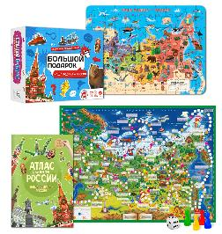 | Подарок в коробке с рукавом. БОЛЬШОЙ ПОДАРОК с дополненной реальностью. Наша Родина-Россия. 3в1. | 4607177453057 | 10% | 1066 | 799 | 702.56 | 21 | Честный Знак |  | 0
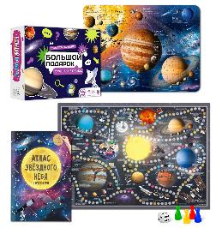 | Подарок в коробке с рукавом. БОЛЬШОЙ ПОДАРОК с дополненной реальностью. Удивительный космос. 3в1. | 4607177453064 | 10% | 1066 | 799 | 702.56 | 21 | Честный Знак |  | 0
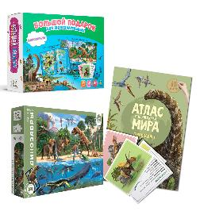 | Подарок в коробке с рукавом. БОЛЬШОЙ ПОДАРОК. Динозавры. 3в1 | 4607177453811 | 10% | 1066 | 799 | 702.56 | 21 | Честный Знак |  | 0
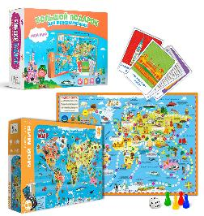 | Подарок в коробке с рукавом. БОЛЬШОЙ ПОДАРОК. Мой мир. 3в1 | 4607177455204 | 10% | 1066 | 799 | 702.56 | 21 | Честный Знак |  | 0
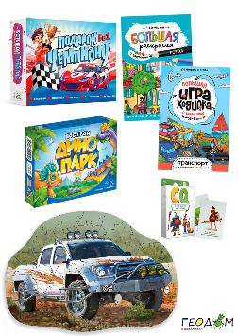 | Подарок в коробке с рукавом. БОЛЬШОЙ ПОДАРОК. Подарок чемпиону. 5в1. | 4660136227922 | 10% | 1332 | 999 | 877.95 | 1 | Честный Знак |  | 0
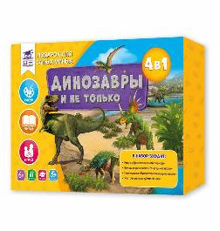 | Подарок в коробке. ПОДАРОК ДЛЯ САМЫХ УМНЫХ. Динозавры и не только. 4в1. | 4607177456713 | 10% | 1332 | 999 | 877.95 | 7 | Честный Знак |  | 0
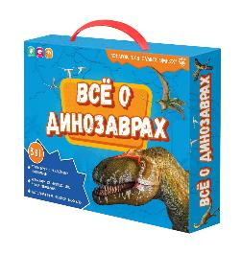 | Подарок в чемоданчике. ПОДАРОК ДЛЯ САМЫХ УМНЫХ. Всё о динозаврах. 3в1. | 4607177458755 | 10% | 1332 | 999 | 877.95 | 7 | Честный Знак |  | 0
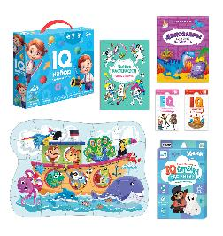 | Подарок в чемоданчике. ПОЛЕЗНЫЙ ПОДАРОК. IQ набор зарядка для ума. 6в1. | 4660136227335 | 10% | 1332 | 999 | 877.95 | 7 | Честный Знак |  | 0
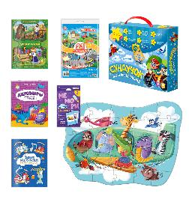 | Подарок в чемоданчике. СУНДУЧОК ИГР И РАЗВЛЕЧЕНИЙ для мальчика. 6в1. | 4660136220480 | 10% | 1332 | 999 | 877.95 | 7 | Честный Знак |  | 0
 | ИГРЫ
 | НАСТОЛЬНЫЕ ИГРЫ
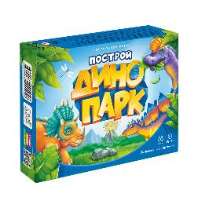 | Игра настольная 17х13х4. Я в игре. Построй ДИНОПАРК. | 4660136221258 | 10% | 532 | 399 | 322.05 | 36 | Честный Знак |  | 0
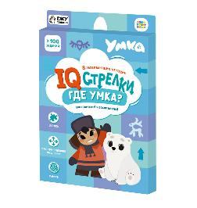 | Игра настольная 24х15х2. Логические стрелки. ГДЕ УМКА? Играй с умом. | 4660136224532 | 10% | 399 | 299 | 241.03 | 40 | Честный Знак. Лицензия |  | 0
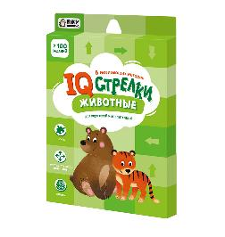 | Игра настольная 24х15х2. Логические стрелки. ЖИВОТНЫЕ. Играй с умом. | 4660136224563 | 10% | 399 | 299 | 241.03 | 40 | Честный Знак |  | 0
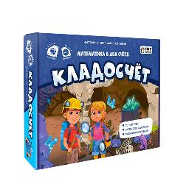 | Игра настольная 24х20х5. КЛАДОСЧЁТ. Играй с умом. | 4660136220381 | 10% | 532 | 399 | 322.05 | 7 | Честный Знак |  | 0
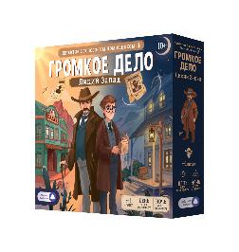 | Игра настольная 25х25х6. Громкое дело. Дикий запад. Детектив с голосовым помощником. Игра для всей с | 4650348234412 | 10% | 2925 | 2199 | 1391.79 | 8 | Честный Знак. Голосовой помощник |  | 0
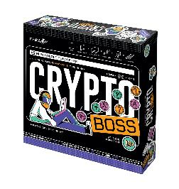 | Игра настольная 26х26х7. CRYPTOBOSS/Криптобосс. | 4660136225881 | 22% | 2132 | 1599 | 1288.21 | 8 |  |  | 0
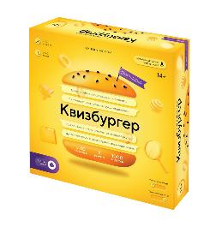 | Игра настольная 26х26х7. КВИЗБУРГЕР с голосовым помощником. | 4660136226581 | 22% | 2132 | 1599 | 1288.21 | 8 | Голосовой помощник |  | 0
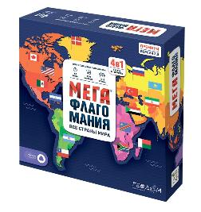 | Игра настольная 26х26х7. МЕГАФЛАГОМАНИЯ с голосовым помощником. Премиум. | 4607177456508 | 10% | 2127 | 1599 | 1289.23 | 8 | Честный Знак. Голосовой помощник |  | 0
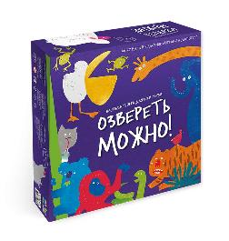 | Игра настольная 26х26х7. ОЗВЕРЕТЬ МОЖНО. Игра для всей семьи. | 4607177458731 | 10% | 2132 | 1599 | 1288.21 | 8 | Честный Знак |  | 0
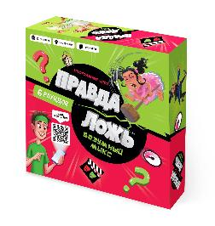 | Игра настольная 26х26х7. ПРАВДА-ЛОЖЬ. Безумный микс. Игры для компании. | 4660136222316 | 10% | 2132 | 1599 | 1288.21 | 8 | Честный Знак |  | 0
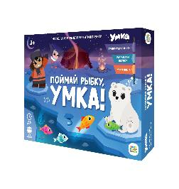 | Игра настольная 29х22х4. ПОЙМАЙ РЫБКУ, Умка! Играй с умом. | 4660136224303 | 10% | 666 | 499 | 402.05 | 7 | Честный Знак. Лицензия |  | 0
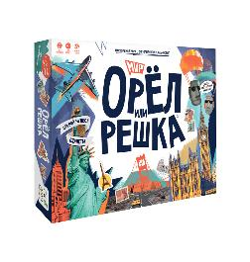 | Игра настольная 29х22х5. Орёл или решка с доп.реальностью. МИР. Чудеса планеты. | 4607177458144 | 10% | 1332 | 999 | 805.13 | 9 | Честный Знак |  | 0
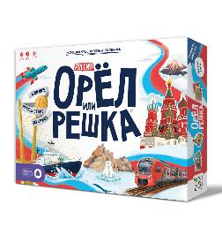 | Игра настольная 29х22х5. Орёл или решка. Россия. Чудеса планеты. с голосовым помощником | 4650348234474 | 10% | 1332 | 999 | 805.13 | 10 | Честный Знак. Голосовой помощник |  | 0
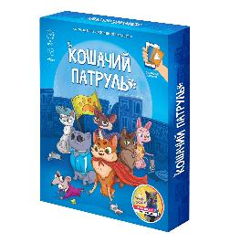 | Игра настольная 32х26х4. КОШАЧИЙ ПАТРУЛЬ с доп.реальностью. Игры для компании. | 4607177459820 | 10% | 932 | 699 | 563.08 | 10 | Честный Знак. Доп.реальность |  | 0
 | КАРТОЧНЫЕ ИГРЫ
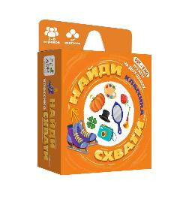 | Игра карточная 11х9х3. НАЙДИ-СХВАТИ. Классика. | 4660136227564 | 10% | 346 | 259 | 189.74 | 96 | Честный Знак |  | 0
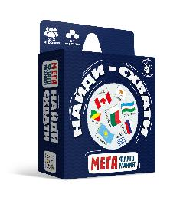 | Игра карточная 11х9х3. НАЙДИ-СХВАТИ. МЕГАФЛАГОМАНИЯ. | 4650348234771 | 10% | 345 | 259 | 189.74 | 96 | Честный знак. Новинка! |  | 0
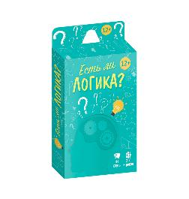 | Игра карточная 13х7х1,5. Бери и играй. ЕСТЬ ЛИ ЛОГИКА? | 4660136222644 | 10% | 266 | 199 | 145.64 | 120 | Честный Знак |  | 0
 | Игра карточная 13х7х1,5. Бери и играй. ИМПРОВИЗАЦИЯ. | 4660136222651 | 10% | 266 | 199 | 145.64 | 120 | Честный Знак |  | 0
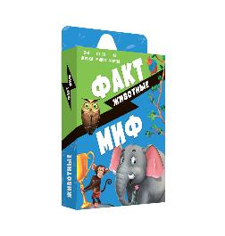 | Игра карточная 13х7х1,5. Бери и играй. Факт-миф. ЖИВОТНЫЕ. 44 карточки | 4660136222705 | 10% | 266 | 199 | 145.64 | 132 | Честный Знак |  | 0
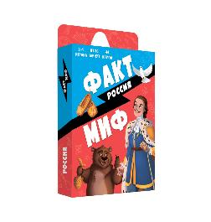 | Игра карточная 13х7х1,5. Бери и играй. Факт-миф. РОССИЯ. 44 карточки | 4660136222712 | 10% | 266 | 199 | 145.64 | 132 | Честный Знак |  | 0
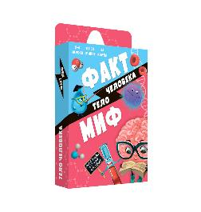 | Игра карточная 13х7х1,5. Бери и играй. Факт-миф. ТЕЛО ЧЕЛОВЕКА. 44 карточки | 4660136222682 | 10% | 266 | 199 | 145.64 | 120 | Честный Знак |  | 0
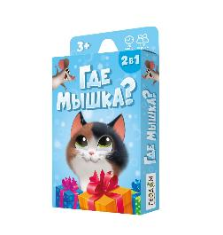 | Игра карточная 15х9х1,5. ГДЕ МЫШКА? | 4660136226741 | 10% | 399 | 299 | 219.49 | 100 | Честный Знак |  | 0
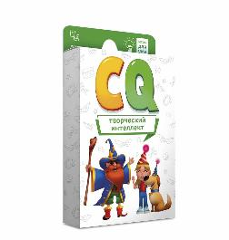 | Игра карточная 15х9х1,5. Игры для ума. Творческий интеллект | 4607177458076 | 10% | 399 | 299 | 219.49 | 40 | Честный Знак |  | 0
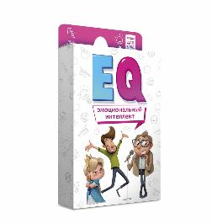 | Игра карточная 15х9х1,5. Игры для ума. Эмоциональный интеллект | 4607177458083 | 10% | 399 | 299 | 219.49 | 40 | Честный Знак |  | 0
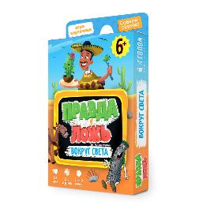 | Игра карточная 15х9х2,5. Правда-ложь. ВОКРУГ СВЕТА. | 4607177458434 | 10% | 532 | 399 | 292.31 | 68 | Честный Знак |  | 0
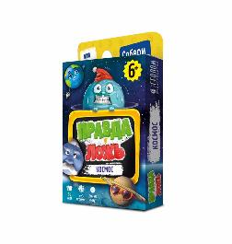 | Игра карточная 15х9х2,5. Правда-ложь. КОСМОС. | 4607177456393 | 10% | 532 | 399 | 292.31 | 68 | Честный Знак |  | 0
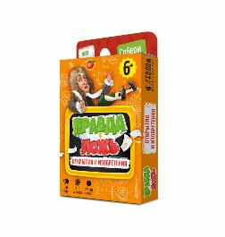 | Игра карточная 15х9х2,5. Правда-ложь. ОТКРЫТИЯ и ИЗОБРЕТЕНИЯ. | 4607177456386 | 10% | 532 | 399 | 292.31 | 68 | Честный Знак |  | 0
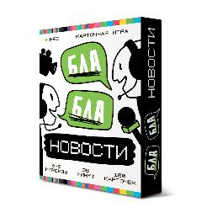 | Игра карточная 17х14х3. БЛА-БЛА новости. | 4660136226253 | 10% | 666 | 499 | 365.13 | 38 | Честный Знак |  | 0
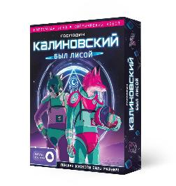 | Игра карточная 17х14х3. Господин КАЛИНОВСКИЙ был лисой с голосовым помощником. | 4650348230636 | 10% | 799 | 599 | 438.97 | 56 | Честный Знак. Голосовой помощник |  | 0
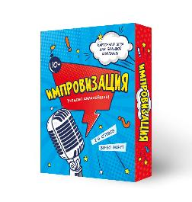 | Игра карточная 17х14х3. ИМПРОВИЗАЦИЯ. | 4607177458625 | 10% | 666 | 499 | 365.13 | 53 | Честный Знак |  | 0
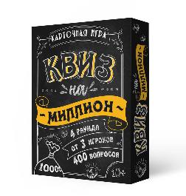 | Игра карточная 17х14х3. КВИЗ на миллион. | 4607177459646 | 10% | 666 | 499 | 365.13 | 54 | Честный Знак |  | 0
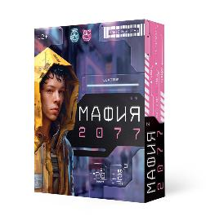 | Игра карточная 17х14х3. МАФИЯ 2077. | 4660136226833 | 10% | 666 | 499 | 365.13 | 38 | Честный Знак |  | 0
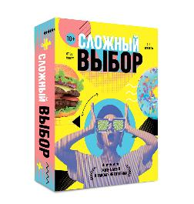 | Игра карточная 17х14х3. СЛОЖНЫЙ ВЫБОР. | 4650348230704 | 10% | 532 | 399 | 292.31 | 38 | Честный Знак |  | 0
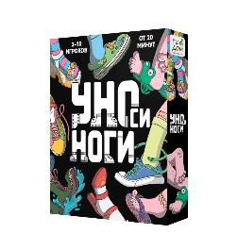 | Игра карточная 17х14х3. УНОси ноги. | 4660136227458 | 10% | 666 | 499 | 365.13 | 38 | Честный Знак. Хит продаж! |  | 0
 | Игра карточная 17х14х3. ХВАТАЙ УШАСТИКА! Чебурашка. | 4650348230711 | 10% | 532 | 399 | 292.31 | 30 | Честный Знак. Лицензия |  | 0
 | Игра карточная 18х12х4. БЕСПРИНЦИПНЫЕ. Премиум. 18+ | 4650348233095 | 22% | 1599 | 1199 | 966.15 | 20 | Лицензия |  | 0
 | Игра мемори 15х9х1,5. ТРАНСПОРТ для малышей. 30 карточек. | 4607177457765 | 10% | 399 | 299 | 219.49 | 104 | Честный Знак |  | 0
 | Игра мемори для малышей. Океан. Половинки. 30 карточек. 8х12 см. | 4607177457710 | 10% | 399 | 299 | 219.49 | 50 | Честный Знак |  | 0
 | Игра с кэпсами 18х11х3,5. Забавные игры. БАРСУКОТ. Очень зверский детектив. | 4650348232524 | 10% | 799 | 599 | 438.97 | 25 | Честный Знак. Лицензия |  | 0
 | Игра с кэпсами 18х11х3,5. Забавные игры. ЧЕБУРАШКА. Апельсиновый шеф-повар. | 4650348230728 | 10% | 799 | 599 | 438.97 | 25 | Честный Знак. Лицензия |  | 0
 | ИГРЫ-ХОДИЛКИ
 | Игра-ходилка А5. Автогонки. | 4650348231275 | 10% | 132 | 99 | 58.46 | 1 | Честный Знак |  | 0
 | Игра-ходилка А5. Волшебник Изумрудного города. | 4650348231268 | 10% | 132 | 99 | 58.46 | 1 | Честный Знак. Лицензия |  | 0
 | Игра-ходилка А5. Динозавры. | 4650348231299 | 10% | 132 | 99 | 58.46 | 1 | Честный Знак |  | 0
 | Игра-ходилка А5. Дом для кукол. | 4650348231077 | 10% | 132 | 99 | 58.46 | 1 | Честный Знак |  | 0
 | Игра-ходилка А5. Дом с привидениями. | 4650348231244 | 10% | 132 | 99 | 58.46 | 1 | Честный Знак |  | 0
 | Игра-ходилка А5. Космос. | 4650348231343 | 10% | 132 | 99 | 58.46 | 1 | Честный Знак |  | 0
 | Игра-ходилка А5. Моя Россия. | 4650348231282 | 10% | 132 | 99 | 58.46 | 1 | Честный Знак |  | 0
 | Игра-ходилка А5. Пираты. Бухта сокровищ. | 4650348231336 | 10% | 132 | 99 | 58.46 | 1 | Честный Знак |  | 0
 | Игра-ходилка для малышей. 2в1 (двухсторонее поле). В зоопарке+В океане. | 4660136222187 | 10% | 212 | 159 | 93.33 | 100 | Честный Знак |  | 0
 | Игра-ходилка для малышей. 2в1 (двухсторонее поле). Где чей малыш+Кто как говорит. | 4607177459158 | 10% | 212 | 159 | 93.33 | 100 | Честный Знак |  | 0
 | Игра-ходилка для малышей. 2в1 (двухсторонее поле). День рождения + Парк аттракционов. | 4660136224495 | 10% | 212 | 159 | 93.33 | 100 | Честный Знак |  | 0
 | Игра-ходилка для малышей. 2в1 (двухсторонее поле). Динозавры+Космос. | 4607177459004 | 10% | 212 | 159 | 93.33 | 100 | Честный Знак |  | 0
 | Игра-ходилка для малышей. 2в1 (двухсторонее поле). Котики+Совушки. | 4607177458502 | 10% | 212 | 159 | 93.33 | 100 | Честный Знак |  | 0
 | Игра-ходилка для малышей. 2в1 (двухсторонее поле). На ферме+В лесу. | 4660136222460 | 10% | 212 | 159 | 93.33 | 100 | Честный Знак |  | 0
 | Игра-ходилка для малышей. 2в1 (двухсторонее поле). Принцесса+Волшебные феи. | 4660136222262 | 10% | 212 | 159 | 93.33 | 100 | Честный Знак |  | 0
 | Игра-ходилка для малышей. 2в1 (двухсторонее поле). Строительные машины+Транспорт в городе. | 4660136225065 | 10% | 212 | 159 | 93.33 | 100 | Честный Знак |  | 0
 | Игра-ходилка для малышей. 2в1 (двухсторонее поле). Транспорт+Юный пешеход. | 4660136220930 | 10% | 212 | 159 | 93.33 | 100 | Честный Знак |  | 0
 | Игра-ходилка для малышей. 2в1 (двухсторонее поле). Умка. Веселые гонки+Ледяной лабиринт. | 4660136223559 | 10% | 212 | 159 | 93.33 | 100 | Честный Знак. Лицензия |  | 0
 | Игра-ходилка для малышей. 2в1 (двухсторонее поле). Эмоции+Уроки вежливости. | 4607177458939 | 10% | 212 | 159 | 93.33 | 100 | Честный Знак |  | 0
 | Игра-ходилка с викториной. В Тридевятом царстве. | 4607177458274 | 10% | 399 | 299 | 175.38 | 70 | Честный Знак |  | 0
 | Игра-ходилка с викториной. Вирус в городе. | 4607177458526 | 10% | 212 | 159 | 93.33 | 120 | Честный Знак |  | 0
 | Игра-ходилка с викториной. Волшебный мир единорогов. | 4607177456539 | 10% | 399 | 299 | 175.38 | 70 | Честный Знак |  | 0
 | Игра-ходилка с викториной. Гонки по правилам. | 4607177456515 | 10% | 399 | 299 | 175.38 | 70 | Честный Знак |  | 0
 | Игра-ходилка с викториной. Заколдованный замок. | 4607177458441 | 10% | 399 | 299 | 175.38 | 70 | Честный Знак |  | 0
 | Игра-ходилка с викториной. Тайна пиратского клада. | 4650348230490 | 10% | 399 | 299 | 175.38 | 70 | Честный Знак |  | 0
 | Игра-ходилка с викториной. Экологический патруль. | 4660136221234 | 10% | 399 | 299 | 175.38 | 70 | Честный Знак |  | 0
 | Игра-ходилка с карточками с доп. реальностью. Робогород. | 4660136221524 | 10% | 399 | 299 | 175.38 | 70 | Честный Знак. Доп.реальность |  | 0
 | Игра-ходилка с карточками. Большая кругосветка. | 4660136228462 | 10% | 399 | 299 | 175.38 | 70 | Честный Знак |  | 0
 | Игра-ходилка с карточками. Танки, в бой! | 4660136228592 | 10% | 399 | 299 | 175.38 | 70 | Честный Знак |  | 0
 | Игра-ходилка с карточками. Чебурашка. | 4660136225607 | 10% | 399 | 299 | 175.38 | 70 | Честный Знак. Лицензия |  | 0
 | Игра-ходилка. Аниме-таун. | 4650348232555 | 10% | 346 | 259 | 151.79 | 70 | Честный Знак |  | 0
 | Игра-ходилка. В городе. | 4607177455310 | 10% | 346 | 259 | 151.79 | 70 | Честный Знак |  | 0
 | Игра-ходилка. В океане. | 4607177455778 | 10% | 346 | 259 | 151.79 | 70 | Честный Знак |  | 0
 | Игра-ходилка. Животный мир Земли. | 4607177452845 | 10% | 346 | 259 | 151.79 | 70 | Честный Знак. Хит продаж! |  | 0
 | Игра-ходилка. Путешествие в мир динозавров. | 4607177453026 | 10% | 346 | 259 | 151.79 | 70 | Честный Знак. Хит продаж! |  | 0
 | Игра-ходилка. Путешествие по России. | 4607177452852 | 10% | 346 | 259 | 151.79 | 70 | Честный Знак. Хит продаж! |  | 0
 | Игра-ходилка. Рисуй-считай-разгадывай. Динопарк. 58х41 см. ЭКОНОМ | 4660136227274 | 10% | 159 | 119 | 69.74 | 120 | Честный Знак |  | 0
 | Игра-ходилка. Рисуй-считай-разгадывай. Зоопарк. 58х41 см. ЭКОНОМ | 4660136227243 | 10% | 159 | 119 | 69.74 | 120 | Честный Знак |  | 0
 | Игра-ходилка. Рисуй-считай-разгадывай. Транспорт. 58х41 см. ЭКОНОМ | 4660136227304 | 10% | 159 | 119 | 69.74 | 120 | Честный Знак |  | 0
 | Игра-ходилка. ТРИ КОТА. Новогоднее путешествие. | 4650348233934 | 10% | 265 | 199 | 116.92 | 70 | Честный Знак. Лицензия |  | 0
 | Игра-ходилка. ТРИ КОТА. Путешествие в космос. | 4650348233927 | 10% | 265 | 199 | 116.92 | 70 | Честный Знак. Лицензия |  | 0
 | Игра-ходилка. ТРИ КОТА. Путешествие в мир сказок. | 4650348233910 | 10% | 265 | 199 | 116.92 | 70 | Честный Знак. Лицензия |  | 0
 | Игра-ходилка. ТРИ КОТА. Путешествие вокруг света. | 4650348233941 | 10% | 265 | 199 | 116.92 | 70 | Честный Знак. Лицензия |  | 0
 | Игра-ходилка. ТРИ КОТА. Самый лучший отдых. | 4650348233965 | 10% | 265 | 199 | 116.92 | 70 | Честный Знак. Лицензия |  | 0
 | Игра-ходилка. ТРИ КОТА. Сокровища пиратов. | 4650348233958 | 10% | 265 | 199 | 116.92 | 70 | Честный Знак. Лицензия |  | 0
 | Игра-ходилка. Чудеса света. | 4607177454566 | 10% | 346 | 259 | 151.79 | 70 | Честный Знак |  | 0
 | ЛОТО И ДОМИНО
 | Домино. Цвета. 28 двухсторонних фишек | 4607177457888 | 10% | 399 | 299 | 262.56 | 40 | Честный Знак |  | 0
 | КНИГИ
 | ДЕТСКИЕ АТЛАСЫ
 | Атлас Мира с наклейками. Динозавры. А4 16 стр. | 9785906964014 | 10% | 399 | 299 | 219.49 | 220 |  |  | 0
 | Атлас Мира с наклейками. Животные и растения. А4 16 стр. | 9785906964847 | 10% | 399 | 299 | 219.49 | 220 |  |  | 0
 | Атлас Мира с наклейками. Наша планета. А4 16 стр. | 9785906964731 | 10% | 399 | 299 | 219.49 | 220 |  |  | 0
 | Атлас Мира с наклейками. Страны и флаги. А4 16 стр. | 9785906964960 | 10% | 399 | 299 | 219.49 | 220 | Хит продаж! |  | 0
 | Атлас России с наклейками. Наша Родина-Россия. А4 16 стр. | 9785906964885 | 10% | 399 | 299 | 219.49 | 220 | Хит продаж! |  | 0
 | Атлас с наклейками. Звездное небо. А4 16 стр. | 9785906964571 | 10% | 399 | 299 | 219.49 | 220 |  |  | 0
 | Атлас с наклейками. Космос. А4 16 стр. | 9785907405400 | 10% | 399 | 299 | 219.49 | 220 |  |  | 0
 | Атлас с наклейками. Тело человека. А4 16 стр. | 9785907093959 | 10% | 399 | 299 | 219.49 | 220 |  |  | 0
 | Энциклопедия для малышей. Серия Познаем мир вместе. У кого какой хвост? 19х19 см. 22 стр. | 9785907093164 | 10% | 399 | 299 | 116.92 | 18 |  |  | 0
 | АЗБУКИ и СКАЗКИ
 | Азбука ПРИНЦЕССЫ в стихах с доп.реальностью. А4 32 стр. | 9785907405288 | 10% | 399 | 299 | 175.38 | 120 | Доп.реальность |  | 0
 | Добрые сказки. Волк и козлята+Лиса и волк. А5 24 стр. | 9785907093300 | 10% | 172 | 129 | 75.90 | 230 |  |  | 0
 | Добрые сказки. Гуси-лебеди+Курочка Ряба. А5 24 стр. | 9785907093379 | 10% | 172 | 129 | 75.90 | 230 | скл_люберцы |  | 0
 | Добрые сказки. Зимовье зверей+Кот и лиса. А5 24 стр. | 9785907093362 | 10% | 172 | 129 | 75.90 | 230 |  |  | 0
 | Добрые сказки. Колобок+Петушок и бобовое зернышко. А5 24 стр. | 9785907093331 | 10% | 172 | 129 | 75.90 | 230 |  |  | 0
 | Добрые сказки. Лиса и журавль+Заюшкина избушка. А5 24 стр. | 9785907093355 | 10% | 172 | 129 | 75.90 | 230 |  |  | 0
 | Добрые сказки. Мужик и медведь+Петушок-золотой гребешок. А5 24 стр. | 9785907093317 | 10% | 172 | 129 | 75.90 | 230 |  |  | 0
 | Добрые сказки. Репка+Три медведя. А5 24 стр. | 9785907093324 | 10% | 172 | 129 | 75.90 | 230 |  |  | 0
 | Добрые сказки. Царевна-лягушка. А5 24 стр. | 9785907093348 | 10% | 172 | 129 | 75.90 | 230 |  |  | 0
 | КНИЖКИ-ИГРУШКИ
 | Книжка для ванной с игрушечной зубной щеткой. Бегемотик Попо. 13х13.6см. | 4660136226062 | 10% | 532 | 399 | 233.85 | 40 | Честный Знак |  | 0
 | Книжка для ванной с пальчиковыми куклами. Удивительные динозавры. 15х15см. | 4660136226055 | 10% | 666 | 499 | 292.31 | 40 | Честный Знак |  | 0
 | Книжка для ванной. Крокодильчик Коко. 13х13,6см. | 4660136226079 | 10% | 532 | 399 | 233.85 | 40 | Честный Знак |  | 0
 | Книжка для ванной. Раскрась водой! Храбрый утёнок. 15х15см. | 4660136226086 | 10% | 532 | 399 | 233.85 | 40 | Честный Знак |  | 0
 | Книжка мягкая с пазлами. В огороде. ЭВА. 20х24 см. | 4607177455891 | 10% | 666 | 499 | 292.31 | 32 | скл_люберцы |  | 0
 | Книжка мягкая. Сравнения. ЭВА. 13,5х13,5 см. | 4607177455921 | 10% | 399 | 299 | 175.38 | 96 | скл_люберцы |  | 0
 | ОБУЧАЮЩИЕ ПОСОБИЯ
 | ПРОПИСИ
 | Графический диктант с голосовым помощником.1 ступень. Серия Учимся весело. А4 28 стр. | 9785907405332 | 10% | 266 | 199 | 116.92 | 50 | Голосовой помощник |  | 0
 | Графический диктант с голосовым помощником.2 ступень.Серия Учимся весело. А4 28 стр. | 9785907405363 | 10% | 266 | 199 | 116.92 | 50 | Голосовой помощник |  | 0
 | Нейропрописи. Рисуем двумя руками. 1 ступень. А4 30 стр. | 9785907405257 | 10% | 265 | 199 | 116.92 | 75 |  |  | 0
 | Прописи классические. Умные тетради. Готовим руку к письму. А5 16 стр. | 9785907405462 | 10% | 106 | 79 | 46.15 | 100 |  |  | 0
 | Прописи классические. Умные тетради. Печатные буквы. А5 16 стр. | 9785907405479 | 10% | 106 | 79 | 46.15 | 100 |  |  | 0
 | Прописи классические. Умные тетради. Цифры и фигуры. А5 16 стр. | 9785907405493 | 10% | 106 | 79 | 46.15 | 100 |  |  | 0
 | Прописи с наклейками. Учимся весело. Английский язык. А4 24 стр. | 9785907405172 | 10% | 399 | 299 | 175.38 | 125 |  |  | 0
 | Прописи с наклейками. Учимся весело. Для левшей. Прописные буквы. А4 24 стр. | 9785907405349 | 10% | 399 | 299 | 175.38 | 150 |  |  | 0
 | Прописи с наклейками. Учимся весело. Каллиграфия. Красивый почерк. А4 24 стр. | 9785907405325 | 10% | 399 | 299 | 175.38 | 150 |  |  | 0
 | Прописи с наклейками. Учимся весело. Печатные буквы. А4 24 стр. | 9785907093607 | 10% | 399 | 299 | 175.38 | 140 |  |  | 0
 | Прописи с наклейками. Учимся весело. Прописные буквы. А4 24 стр. | 9785907093614 | 10% | 399 | 299 | 175.38 | 100 |  |  | 0
 | Прописи с наклейками. Учимся весело. Слоги и слова. А4 24 стр. | 9785907405189 | 10% | 399 | 299 | 175.38 | 125 |  |  | 0
 | Прописи с наклейками. Учимся весело. Цифры и фигуры. А4 24 стр. | 9785907093591 | 10% | 399 | 299 | 175.38 | 100 | скл_люберцы |  | 0
 | КНИЖКИ С ЗАДАНИЯМИ
 | Блокнот обучающий на гребне. Развиваем логику. А5 26 стр. | 9785907093553 | 10% | 199 | 149 | 87.18 | 50 |  |  | 0
 | Книжка с заданиями. Активити. Динозавры. А4 16 стр. | 9785907405059 | 10% | 212 | 159 | 93.33 | 240 |  |  | 0
 | Книжка с заданиями. Активити. Россия. А4 16 стр. | 9785907405073 | 10% | 212 | 159 | 93.33 | 135 |  |  | 0
 | Книжка с наклейками №3. Серия Путешествие по миру. Северная и Южная Америка. 21х28,7 см. 32 стр. | 9785907093072 | 10% | 332 | 249 | 145.64 | 70 |  |  | 0
 | Книжка-панорама с наклейками. Сочи. А4 | 9785906964823 | 10% | 212 | 159 | 93.33 | 30 |  |  | 0
 | ДИДАКТИЧЕСКИЕ ПЛАКАТЫ
 | Набор плакатов в коробке. Учим слоги+Английский алфавит.Весёлые животные+Русская азбука. | 4660136223542 | 22% | 332 | 249 | 233.85 | 10 |  |  | 0
 | Плакат дидактический с доп.реальностью. Солнечная система. А2 | 4660136226192 | 22% | 132 | 99 | 58.46 | 1 | Доп.реальность |  | 0
 | Плакат дидактический. 101 неправильный глагол английского языка. А2 | 4607177456027 | 22% | 132 | 99 | 58.46 | 30 |  |  | 0
 | Плакат дидактический. My house/Мой дом. Изучаем английский. А2 | 4607177455242 | 22% | 132 | 99 | 58.46 | 30 |  |  | 0
 | Плакат дидактический. Английский алфавит. Весёлые животные. А2 | 4607177455051 | 22% | 132 | 99 | 58.46 | 30 |  |  | 0
 | Плакат дидактический. Падежи и склонения. А2 | 4607177457284 | 22% | 132 | 99 | 58.46 | 30 |  |  | 0
 | Плакат дидактический. Правила юного пешехода. А2 | 4607177456034 | 22% | 132 | 99 | 58.46 | 30 |  |  | 0
 | Плакат дидактический. Русская азбука. Весёлые животные. А2 | 4607177455044 | 22% | 132 | 99 | 58.46 | 30 |  |  | 0
 | Плакат дидактический. Страны и флаги. А2 | 4607177454979 | 22% | 132 | 99 | 58.46 | 1 |  |  | 0
 | Плакат дидактический. Учим слоги. А2 | 4607177456041 | 22% | 132 | 99 | 58.46 | 30 |  |  | 0
 | Плакат дидактический. Части речи. А2 | 4607177457291 | 22% | 132 | 99 | 58.46 | 30 |  |  | 0
 | Сборник обучающих плакатов на скрепке. Мои первые плакаты (9 тем) | 9785907093904 | 10% | 399 | 299 | 175.38 | 75 |  |  | 0
 | КОВРИКИ НАСТОЛЬНЫЕ
 | Блокнот обучающий на гребне. Учимся писать. А5 26 стр. | 9785907093546 | 10% | 199 | 149 | 87.18 | 50 |  |  | 0
 | Блокнот обучающий на гребне. Учимся считать. А5 26 стр. | 9785907093539 | 10% | 199 | 149 | 87.18 | 50 |  |  | 0
 | Настольное покрытие. Беларусь. А3 | 4607177458748 | 22% | 212 | 159 | 93.33 | 400 |  |  | 0
 | Настольное покрытие. Моя Россия. А3 | 4607177457819 | 22% | 212 | 159 | 93.33 | 200 | скл_люберцы |  | 0
 | Настольное покрытие. Страны и флаги. А3 | 4607177458472 | 22% | 212 | 159 | 93.33 | 200 |  |  | 0
 | Нейротренажёр многоразовый. Пиши-стирай. 2 ступень. А4 8 стр. | 9785907405547 | 10% | 266 | 199 | 116.92 | 100 |  |  | 0
 | ТВОРЧЕСТВО
 | РАСКРАСКИ на скрепке и гребне
 | Раскраска для малышей. Динозавры. 16,5х21,5 см. 12 стр. | 4607177452951 | 10% | 79 | 59 | 34.87 | 125 |  |  | 0
 | Раскраска для малышей. Единороги. А5 12 стр. | 4607177456669 | 10% | 78 | 59 | 34.87 | 250 |  |  | 0
 | Раскраска для малышей. Животные. 16,5х21,5 см. 12 стр. | 4607177452524 | 10% | 79 | 59 | 34.87 | 250 |  |  | 0
 | Раскраска для малышей. Машинки. А5 12 стр. | 4607177452531 | 10% | 78 | 59 | 34.87 | 400 |  |  | 0
 | Раскраска для малышей. Морские животные. 16,5х21,5 см. 12 стр. | 4607177452548 | 10% | 79 | 59 | 34.87 | 100 |  |  | 0
 | Раскраска для малышей. Насекомые. А5 12 стр. | 4607177452555 | 10% | 78 | 59 | 34.87 | 380 |  |  | 0
 | Раскраска для малышей. Совушки. 16,5х21,5 см. 12 стр. | 4607177457338 | 10% | 79 | 59 | 34.87 | 300 |  |  | 0
 | Раскраска для малышей. Цветы. 16,5х21,5 см. 12 стр. | 4607177452562 | 10% | 79 | 59 | 34.87 | 250 |  |  | 0
 | Раскраска многоразовая. Рисуй-стирай. 1 ступень. А4 8 стр. | 9785907405554 | 10% | 265 | 199 | 116.92 | 100 |  |  | 0
 | Раскраска многоразовая. Рисуй-стирай. 2 ступень. А4 8 стр. | 9785907405561 | 10% | 266 | 199 | 116.92 | 100 |  |  | 0
 | Раскраска на гребне. Картины по номерам. Я рисую. А4 12 л. | 4650348230018 | 22% | 399 | 299 | 175.38 | 50 |  |  | 0
 | Раскраска на гребне. Картины по номерам. Я художник. А4 12 л. | 4650348230032 | 22% | 399 | 299 | 175.38 | 50 |  |  | 0
 | Раскраска на гребне. МАКСИ на чёрном фоне. Динозавры в космосе. А3 16л. | 4660136227465 | 10% | 531 | 399 | 233.85 | 20 |  |  | 0
 | Раскраска на гребне. МАКСИ на чёрном фоне. Коты в космосе. А3 16л. | 4660136227472 | 10% | 532 | 399 | 233.85 | 20 |  |  | 0
 | Раскраска обучающая по цифрам и фигурам. Для девочки. А5 8 стр. | 4660136228479 | 10% | 52 | 39 | 22.56 | 100 |  |  | 0
 | Раскраска обучающая по цифрам и фигурам. Для мальчика. А5 8 стр. | 4660136228486 | 10% | 52 | 39 | 22.56 | 100 |  |  | 0
 | Раскраска обучающая по цифрам и фигурам. Единороги. А5 8 стр. | 4660136228547 | 10% | 52 | 39 | 22.56 | 100 |  |  | 0
 | Раскраска обучающая по цифрам и фигурам. Животные. А5 8 стр. | 4660136228493 | 10% | 52 | 39 | 22.56 | 100 |  |  | 0
 | Раскраска обучающая по цифрам и фигурам. Сказочные герои. А5 8 стр. | 4660136228509 | 10% | 52 | 39 | 22.56 | 100 |  |  | 0
 | Раскраска обучающая по цифрам и фигурам. Строительная техника. А5 8 стр. | 4660136228516 | 10% | 52 | 39 | 22.56 | 100 |  |  | 0
 | Раскраска обучающая по цифрам и фигурам. Транспорт. А5 8 стр. | 4660136228530 | 10% | 52 | 39 | 22.56 | 100 |  |  | 0
 | Раскраска пальчиками. Транспорт. Серия Раскраска для малышей. А4 24 стр. | 4660136222286 | 10% | 266 | 199 | 116.92 | 50 |  |  | 0
 | Раскраска по точкам и цифрам. Умные раскраски. Веселый транспорт. А5 16 стр. | 4660136222200 | 10% | 132 | 99 | 58.46 | 230 |  |  | 0
 | Раскраска по точкам и цифрам. Умные раскраски. Волшебные пони. А5 24 стр. | 4607177458243 | 10% | 132 | 99 | 58.46 | 120 |  |  | 0
 | Раскраска по точкам и цифрам. Умные раскраски. Для маленького героя. А5 16 стр. | 4660136223177 | 10% | 132 | 99 | 58.46 | 240 |  |  | 0
 | Раскраска по точкам и цифрам. Умные раскраски. Для маленького героя. А5 24 стр. | 4607177458250 | 10% | 132 | 99 | 58.46 | 220 |  |  | 0
 | Раскраска по точкам и цифрам. Умные раскраски. Для маленькой принцессы. А5 16 стр. | 4660136223191 | 10% | 132 | 99 | 58.46 | 230 |  |  | 0
 | Раскраска по точкам и цифрам. Умные раскраски. Для маленькой принцессы. А5 24 стр. | 4607177458267 | 10% | 132 | 99 | 58.46 | 180 |  |  | 0
 | Раскраска по точкам и цифрам. Умные раскраски. Котики и щеночки. А5 16 стр. | 4660136222217 | 10% | 132 | 99 | 58.46 | 230 |  |  | 0
 | Раскраска по точкам, буквам и цветам. Для девочек. А4 20 стр. | 9785907405509 | 10% | 226 | 169 | 99.49 | 100 |  |  | 0
 | Раскраска по точкам, буквам и цветам. Для мальчиков. А4 20 стр. | 9785907405516 | 10% | 226 | 169 | 99.49 | 100 |  |  | 0
 | Раскраска с наклейками по точкам, буквам и цветам. Волшебный мир. А4 26 стр. | 9785907405202 | 10% | 306 | 229 | 134.36 | 135 |  |  | 0
 | Раскраска с наклейками по точкам, буквам и цветам. Для девочек. А4 26 стр. | 9785907093966 | 10% | 306 | 229 | 134.36 | 140 |  |  | 0
 | Раскраска с наклейками по точкам, буквам и цветам. Транспорт и техника. А4 26 стр. | 9785907093997 | 10% | 306 | 229 | 134.36 | 125 |  |  | 0
 | Раскраска-аппликация 3Д. Для девочек. А4 16л. | 9785907405370 | 10% | 266 | 199 | 116.92 | 100 |  |  | 0
 | Раскраска-аппликация 3Д. Животные. А4 16л. | 9785907405387 | 10% | 266 | 199 | 116.92 | 100 |  |  | 0
 | Раскраска. В мире пикселей. А4, 16 стр. | 9785907405691 | 10% | 172 | 129 | 75.90 | 50 | Новинка! |  | 0
 | Раскраска. Наша Родина - Россия. А4,16 стр. | 9785907405660 | 10% | 172 | 129 | 75.90 | 50 | Новинка! |  | 0
 | Раскраска. Смешные котики. А4, 16 стр. | 9785907405653 | 10% | 172 | 129 | 75.90 | 50 | Новинка! |  | 0
 | Раскраска. Стильные принцессы. А4, 16 стр. | 9785907405677 | 10% | 172 | 129 | 75.90 | 50 | Новинка! |  | 0
 | РАСКРАСКИ водные
 | Раскраска водная для малышей. Веселые друзья. 20х25 см. 6 л. | 4660136223337 | 10% | 251 | 189 | 110.77 | 50 |  |  | 0
 | Раскраска водная для малышей. Веселые котята. 20х25 см. 6 л. | 4660136223313 | 10% | 252 | 189 | 110.77 | 50 |  |  | 0
 | Раскраска водная для малышей. Веселые пони. 20х25 см. 6 л. | 4660136223320 | 10% | 252 | 189 | 110.77 | 50 |  |  | 0
 | Раскраска водная для малышей. Веселый транспорт. 20х25 см. 6 л. | 4660136223344 | 10% | 251 | 189 | 110.77 | 50 |  |  | 0
 | Раскраска водная для малышей. Чебурашка. 20х25 см. 6 л. | 4650348230520 | 22% | 252 | 189 | 110.77 | 50 | Лицензия |  | 0
 | Раскраска водная. Динозавры. 20х25 см. 6 л. | 4660136223238 | 10% | 252 | 189 | 110.77 | 50 |  |  | 0
 | Раскраска водная. Для девочек. 20х25 см. 6 л. | 4660136223252 | 10% | 251 | 189 | 110.77 | 50 |  |  | 0
 | Раскраска водная. Для мальчиков. 20х25 см. 6 л. | 4660136223245 | 10% | 252 | 189 | 110.77 | 50 |  |  | 0
 | Раскраска водная. Единороги. 20х25 см. 6 л. | 4660136223269 | 10% | 251 | 189 | 110.77 | 50 |  |  | 0
 | РАСКРАСКИ плакаты
 | Раскраска-плакат в коробке для малышей. В океане. 70х50 см. | 4607177455747 | 22% | 266 | 199 | 116.92 | 42 |  |  | 0
 | Раскраска-плакат в коробке для малышей. Принцессы. 70х50 см. | 4607177455709 | 22% | 266 | 199 | 116.92 | 42 |  |  | 0
 | Раскраска-плакат в коробке для малышей. Цифры. 70х50 см. | 4607177455730 | 22% | 266 | 199 | 116.92 | 42 |  |  | 0
 | Раскраска-плакат в коробке Дудл. Аниме. Серия Большая раскраска. 101х69 см. | 4650348231855 | 22% | 346 | 259 | 151.79 | 36 |  |  | 0
 | Раскраска-плакат в коробке Дудл. Космос. Серия Большая раскраска. 101х69 см. | 4650348231862 | 22% | 346 | 259 | 151.79 | 36 |  |  | 0
 | Раскраска-плакат в коробке Дудл. Котики. Серия Большая раскраска. 101х69 см. | 4660136224846 | 22% | 346 | 259 | 151.79 | 36 |  |  | 0
 | Раскраска-плакат в коробке Дудл. Мегаполис. Серия Большая раскраска. 101х69 см. | 4660136224853 | 22% | 346 | 259 | 151.79 | 36 |  |  | 0
 | Раскраска-плакат в коробке Дудл. Монстрики. Серия Большая раскраска. 101х69 см. | 4660136224839 | 22% | 346 | 259 | 151.79 | 36 |  |  | 0
 | Раскраска-плакат в коробке Дудл. Сладости. Серия Большая раскраска. 101х69 см. | 4660136224822 | 22% | 346 | 259 | 151.79 | 36 |  |  | 0
 | Раскраска-плакат в коробке. Единороги. Серия Большая раскраска. 101х69 см. | 4607177456485 | 22% | 346 | 259 | 151.79 | 36 |  |  | 0
 | Раскраска-плакат в пакете по цифрам. Веселая стройка. Серия Большая раскраска. 90х60 см. | 4660136223047 | 22% | 172 | 129 | 75.90 | 40 |  |  | 0
 | Раскраска-плакат в пакете по цифрам. Котики. Серия Большая раскраска. 90х60 см. | 4660136223016 | 22% | 172 | 129 | 75.90 | 40 |  |  | 0
 | Раскраска-плакат в пакете по цифрам. Теремок. Серия Большая раскраска. 90х60 см. | 4660136223030 | 22% | 172 | 129 | 75.90 | 40 |  |  | 0
 | Раскраска-плакат в пакете по цифрам. Цветочки и букашки. Серия Большая раскраска. 90х60 см. | 4660136223009 | 22% | 172 | 129 | 75.90 | 40 |  |  | 0
 | Раскраска-плакат в пакете. Самая длинная раскраска. Город пикселей. 30*101 см. | 4650348232173 | 22% | 146 | 109 | 63.59 | 350 |  |  | 0
 | Раскраска-плакат в пакете. Самая длинная раскраска. Космос. 30х101 см. | 4660136228288 | 22% | 146 | 109 | 63.59 | 350 |  |  | 0
 | Раскраска-плакат в пакете. Самая длинная раскраска. Кукольный дом. 30*101 см. | 4650348231374 | 22% | 146 | 109 | 63.59 | 350 |  |  | 0
 | Раскраска-плакат в пакете. Самая длинная раскраска. Транспорт. 30*101 см. | 4660136228301 | 22% | 146 | 109 | 63.59 | 350 |  |  | 0
 | Раскраска-плакат в пакете. Санкт-Петербург. Серия Большая раскраска. 90х60 см. | 4660136223054 | 22% | 172 | 129 | 75.90 | 40 |  |  | 0
 | Раскраска-плакат с заданиями. В мире динозавров. Серия Большая раскраска. 58х41 см. | 4660136222835 | 22% | 92 | 69 | 40.00 | 100 |  |  | 0
 | Раскраска-плакат с заданиями. В океане. Серия Большая раскраска. 58х41 см. | 4660136226574 | 22% | 92 | 69 | 40.00 | 100 |  |  | 0
 | Раскраска-плакат с заданиями. Город. Серия Большая раскраска 58х41 см. | 4660136222811 | 22% | 92 | 69 | 40.00 | 100 |  |  | 0
 | Раскраска-плакат с заданиями. Единороги. Серия Большая раскраска. 58х41 см. | 4660136222859 | 22% | 92 | 69 | 40.00 | 100 |  |  | 0
 | Раскраска-плакат с заданиями. Космос. Серия Большая раскраска. 58х41 см. | 4660136226550 | 22% | 92 | 69 | 40.00 | 100 |  |  | 0
 | Раскраска-плакат с заданиями. Наша Родина-Россия. Серия Большая раскраска. 58х41 см. | 4660136222798 | 22% | 92 | 69 | 40.00 | 100 |  |  | 0
 | Раскраска-плакат с заданиями. Обитатели Земли. Серия Большая раскраска. 58х41 см. | 4660136222873 | 22% | 92 | 69 | 40.00 | 100 |  |  | 0
 | Раскраска-плакат с заданиями. Транспорт. Серия Большая раскраска 58х41 см. | 4660136222774 | 22% | 92 | 69 | 40.00 | 100 |  |  | 0
 | СКЕТЧБУКИ
 | Скетчбук модельера на гребне 21х15 см. Style Book. 160 г/м2 40 л. | 4660136227311 | 22% | 398 | 299 | 175.38 | 50 | скл_люберцы |  | 0
 | Скетчбук на гребне 19х19см. Блондинка в розовом. 100 г/м2 40 л. | 4650348230674 | 10% | 266 | 199 | 116.92 | 30 |  |  | 0
 | Скетчбук на гребне 19х19см. Герой аниме. 100 г/м2 40 л. | 4650348230681 | 10% | 266 | 199 | 116.92 | 30 |  |  | 0
 | Скетчбук на гребне 19х19см. Танк. 100 г/м2 40 л. | 4650348230698 | 10% | 266 | 199 | 116.92 | 30 |  |  | 0
 | Скетчбук на гребне 19х19см. Чебурашка. 100 г/м2 40 л. | 4650348230643 | 10% | 266 | 199 | 116.92 | 30 | Лицензия |  | 0
 | Скетчбук на гребне 21х15 см. Монстрики. 160г/м2 40 л. | 4660136226161 | 10% | 266 | 199 | 116.92 | 50 |  |  | 0
 | Скетчбук на гребне 21х15см. K-pop Style. 160 г/м2 40 л. | 4660136226604 | 10% | 266 | 199 | 116.92 | 50 |  |  | 0
 | Скетчбук на гребне 21х15см. Девушка в чёрном. 160 г/м2 40 л. | 4660136226598 | 10% | 266 | 199 | 116.92 | 50 |  |  | 0
 | Скетчбук на гребне 21х15см. Школа волшебства. 160г/м2 40 л. | 4660136227045 | 10% | 266 | 199 | 116.92 | 50 |  |  | 0
 | НАБОРЫ ДЛЯ ТВОРЧЕСТВА
 | Игрушка из фетра своими руками. Утёнок. | 4660136228561 | 10% | 399 | 299 | 175.38 | 80 | Честный Знак |  | 0
 | Карнавальные маски для сказки своими руками. Баба-яга+Кощей+Иван-царевич+Василиса. 4 образа | 4660136221982 | 10% | 319 | 239 | 140.51 | 100 | Честный Знак |  | 0
 | Карнавальные маски для сказки своими руками. Волк+лиса+медведь+заяц. 4 образа | 4660136221975 | 10% | 319 | 239 | 140.51 | 100 | Честный Знак |  | 0
 | Карнавальные маски для сказки своими руками. Кот+собака+петух+мышь. 4 образа | 4660136221999 | 10% | 319 | 239 | 140.51 | 100 | Честный Знак |  | 0
 | Карнавальные маски своими руками. Волшебный мир. 4 образа. | 4607177459141 | 10% | 319 | 239 | 140.51 | 60 | Честный Знак |  | 0
 | Карнавальные маски своими руками. Праздник супергероя. 4 образа. | 4607177459134 | 10% | 319 | 239 | 140.51 | 60 | Честный Знак |  | 0
 | Карнавальные маски своими руками. Хеллоуин. 4 образа. | 4607177459110 | 10% | 319 | 239 | 140.51 | 60 | Честный Знак |  | 0
 | Открытка 3Д своими руками. С праздником! | 4660136224365 | 10% | 399 | 299 | 175.38 | 130 | Честный Знак |  | 0
 | Открытка 3Д своими руками. Чебурашка. | 4660136224723 | 10% | 399 | 299 | 175.38 | 130 | Честный Знак. Лицензия |  | 0
 | КОМПЛЕКТЫ
 | Мотивирующие наклейки. Улётные совы. Серия Веселые наклейки. 204 шт. 14,8х21 см. | 4607177458908 | 10% | 266 | 199 | 116.92 | 200 |  |  | 0
 | ПАЗЛЫ
 | 3D ПАЗЛЫ
 | Пазл-глобус 3D. Мир политический. 540 деталей. Диаметр 23 см. | 4660136226338 | 22% | 3999 | 2999 | 2636.92 | 12 |  |  | 0
 | Пазл-глобус 3D. Мир политический. 60 деталей. Диаметр 7 см. | 4660136226390 | 10% | 799 | 599 | 526.15 | 48 | Честный Знак |  | 0
 | Пазл-глобус 3D. Мир физический. Интерьерный белый. 240 деталей. Диаметр 15 см. | 4660136226970 | 10% | 2132 | 1599 | 1406.15 | 12 | Честный Знак |  | 0
 | Пазл-глобус 3D. Мир физический. Интерьерный полупрозрачный. 240 деталей. Диаметр 15 см. | 4660136226963 | 10% | 2132 | 1599 | 1406.15 | 12 | Честный Знак |  | 0
 | Пазл-глобус 3D. Старинная карта мира. 60 деталей. Диаметр 7 см. | 4660136226277 | 10% | 799 | 599 | 526.15 | 48 | Честный Знак |  | 0
 | Пазл-глобус 3Д с доп.реальностью. Животный мир. 240 деталей. Диаметр 15 см. | 4660136226307 | 10% | 2132 | 1599 | 1406.15 | 12 | Честный Знак. Доп.реальность |  | 0
 | Пазл-глобус 3Д. Мир политический. 240 деталей. Диаметр 15 см. | 4660136226369 | 10% | 2132 | 1599 | 1406.15 | 12 | Честный Знак |  | 0
 | Пазл-копилка 3Д + 10 уроков про деньги. Ёжик. 60 деталей. Диаметр 7 см. | 4660136226451 | 10% | 799 | 599 | 526.15 | 48 | Честный Знак. Лицензия |  | 0
 | Пазл-копилка 3Д + 10 уроков про деньги. Панда. 60 деталей. Диаметр 7 см. | 4660136226482 | 10% | 799 | 599 | 526.15 | 48 | Честный Знак. Лицензия |  | 0
 | ПАЗЛЫ КЛАССИЧЕСКИЕ
 | Пазл с видеоуроком. Солнечная система. 260 деталей. | 4607177452210 | 10% | 531 | 399 | 233.85 | 16 | Честный Знак. Доп.реальность |  | 0
 | Пазл с доп.реальностью. Динозавры. 260 деталей. | 4607177453224 | 10% | 531 | 399 | 233.85 | 16 | Честный Знак. Доп.реальность |  | 0
 | Пазл с доп.реальностью. Подводный мир. 260 деталей. | 4607177457680 | 10% | 532 | 399 | 233.85 | 16 | Честный Знак. Доп.реальность |  | 0
 | Пазл-карта с видеоуроком. Мир политический. 260 деталей. | 4607177452197 | 10% | 532 | 399 | 233.85 | 16 | Честный Знак. Доп.реальность |  | 0
 | Пазл-карта с доп.реальностью. Животные России. 260 деталей. | 4607177457277 | 10% | 532 | 399 | 233.85 | 16 | Честный Знак. Доп.реальность |  | 0
 | Пазл-карта с доп.реальностью. Мир-животные и растения. 260 деталей. | 4607177452265 | 10% | 532 | 399 | 233.85 | 16 | Честный Знак. Доп.реальность |  | 0
 | Пазл-карта с доп.реальностью. Мой мир. 260 деталей. | 4607177453484 | 10% | 532 | 399 | 233.85 | 16 | Честный Знак. Доп.реальность |  | 0
 | Пазл-карта с доп.реальностью. Наша Родина-Россия. 260 деталей. | 4607177452272 | 10% | 532 | 399 | 233.85 | 16 | Честный Знак. Доп.реальность |  | 0
 | Пазл-квест. Барсукот. Очень зверский детектив. 260 деталей. | 4650348232364 | 10% | 666 | 499 | 365.13 | 27 | Честный Знак. Лицензия |  | 0
 | Пазл. МЕГАФЛАГОМАНИЯ. Флаги мира. 260 деталей.. | 4650348234405 | 10% | 531 | 399 | 233.85 | 16 | Честный знак. Новинка! |  | 0
 | Пазл. МЕГАФЛАГОМАНИЯ. Футбол. Чемпионаты мира. 260 деталей. | 4650348234399 | 10% | 531 | 399 | 233.85 | 16 | Честный знак. Новинка! |  | 0
 | ПАЗЛЫ ЛИСТОВЫЕ
 | Пазл листовой с доп.реальностью. Головоломка 23 детали. В океане. 30х30,5 см. | 4660136220763 | 10% | 399 | 299 | 175.38 | 40 | Честный Знак. Доп.реальность |  | 0
 | Пазл листовой с доп.реальностью. Головоломка 23 детали. Водопровод. 30х30,5 см. | 4660136220749 | 10% | 399 | 299 | 175.38 | 40 | Честный Знак. Доп.реальность |  | 0
 | Пазл листовой с доп.реальностью. Головоломка 23 детали. Город. 30х30,5 см. | 4660136220756 | 10% | 399 | 299 | 175.38 | 40 | Честный Знак |  | 0
 | Пазл листовой с доп.реальностью. Головоломка 23 детали. Монстрики в игре! 30х30,5 см. | 4660136222576 | 10% | 399 | 299 | 175.38 | 40 | Честный Знак. Доп.реальность |  | 0
 | Пазл листовой с доп.реальностью. Головоломка 32 детали. Животные. 30х30,5 см. | 4660136220800 | 10% | 399 | 299 | 175.38 | 40 | Честный Знак. Доп.реальность |  | 0
 | Пазл листовой с доп.реальностью. Головоломка 32 детали. Транспорт. 30х30,5 см. | 4660136220817 | 10% | 399 | 299 | 175.38 | 40 | Честный Знак. Доп.реальность |  | 0
 | Пазл листовой с доп.реальностью. Головоломка 45 деталей. Умка и друзья. 30х30,5 см. | 4660136224662 | 10% | 399 | 299 | 175.38 | 70 | Честный Знак. Лицензия |  | 0
 | Пазл листовой с доп.реальностью. Головоломка 80 деталей. Чебурашка. 30х30,5 см. | 4660136224686 | 10% | 399 | 299 | 175.38 | 70 | Честный Знак. Лицензия |  | 0
 | Пазл листовой с доп.реальностью. Фигурный 45 деталей. Азбука. 30х30,5 см. | 4660136220466 | 10% | 399 | 299 | 175.38 | 40 | Честный Знак |  | 0
 | Пазл листовой с доп.реальностью. Фигурный 45 деталей. Пожарная машина. 30х30,5 см. | 4660136222330 | 10% | 399 | 299 | 175.38 | 40 | Честный Знак. Доп.реальность |  | 0
 | Пазл листовой с доп.реальностью. Фигурный 45 деталей. Собачки. 30х30,5 см. | 4660136220398 | 10% | 399 | 299 | 175.38 | 40 | Честный Знак. Доп.реальность |  | 0
 | Пазл листовой с доп.реальностью. Фигурный 80 деталей. Единороги. 30х30,5 см. | 4660136220404 | 10% | 399 | 299 | 175.38 | 40 | Честный Знак. Доп.реальность |  | 0
 | Пазл листовой с доп.реальностью. Фигурный 80 деталей. Самолёты. 30х30,5 см. | 4660136220411 | 10% | 399 | 299 | 175.38 | 40 | Честный Знак. Доп.реальность |  | 0
 | Пазл листовой. Волшебные единорожки. 24 детали. А4 | 4660136227519 | 10% | 266 | 199 | 116.92 | 60 | Честный Знак |  | 0
 | Пазл листовой. Грузовик. 24 детали. А4 | 4660136227526 | 10% | 266 | 199 | 116.92 | 60 | Честный Знак |  | 0
 | Пазл листовой. День рождения. 24 детали. А4 | 4660136222378 | 10% | 266 | 199 | 116.92 | 60 | Честный Знак |  | 0
 | Пазл листовой. Динозавры. 24 детали. А4 | 4607177455372 | 10% | 266 | 199 | 116.92 | 60 | Честный Знак |  | 0
 | Пазл листовой. Единороги. 24 детали. А4 | 4607177457352 | 10% | 265 | 199 | 116.92 | 80 | Честный Знак |  | 0
 | Пазл листовой. Репка. 24 детали. А4 | 4660136222361 | 10% | 265 | 199 | 116.92 | 60 | Честный Знак |  | 0
 | Пазл листовой. Тело человека. 24 детали. А4 | 4660136222354 | 10% | 266 | 199 | 116.92 | 60 | Честный Знак |  | 0
 | Пазл листовой. Фигурный 45 деталей. Дикие животные. 30х30,5 см. | 4660136222323 | 10% | 399 | 299 | 175.38 | 40 | Честный Знак |  | 0
 | Пазл листовой. Фигурный 45 деталей. Дракончики. 30х30,5 см. | 4660136222569 | 10% | 399 | 299 | 175.38 | 75 | Честный Знак |  | 0
 | Пазл листовой. Фигурный 45 деталей. Космос. 30х30,5 см. | 4607177459066 | 10% | 399 | 299 | 175.38 | 40 | Честный Знак |  | 0
 | Пазл листовой. Фигурный 45 деталей. Котики. 30х30,5 см. | 4607177459059 | 10% | 399 | 299 | 175.38 | 40 | Честный Знак |  | 0
 | Пазл листовой. Фигурный 45 деталей. Транспорт. 30х30,5 см. | 4607177459073 | 10% | 399 | 299 | 175.38 | 40 | Честный Знак |  | 0
 | Пазл листовой. Фигурный 80 деталей. Динозавры. 30х30,5 см. | 4607177459097 | 10% | 399 | 299 | 175.38 | 40 | Честный Знак |  | 0
 | Пазл листовой. Фигурный 80 деталей. Замок принцессы. 30х30,5 см. | 4660136220831 | 10% | 399 | 299 | 175.38 | 40 | Честный Знак |  | 0
 | Пазл листовой. Фигурный 80 деталей. Карта мира. Животные. 30х30,5 см. | 4660136222422 | 10% | 398 | 299 | 175.38 | 40 | Честный Знак |  | 0
 | Пазл листовой. Фигурный 80 деталей. Принцессы. 30х30,5 см. | 4607177459080 | 10% | 399 | 299 | 175.38 | 40 | Честный Знак |  | 0
 | Пазл листовой. Фигурный 80 деталей. Русалочки. 30х30,5 см. | 4607177459103 | 10% | 399 | 299 | 175.38 | 40 | Честный Знак |  | 0
 | Пазл листовой. Фигурный 80 деталей. Сладкий город. 30х30,5 см. | 4660136220848 | 10% | 399 | 299 | 175.38 | 40 | Честный Знак |  | 0
 | МАКСИ-пазлы
 | Пазл гигантский 3Д + книга. Собери и построй. Моя кухня. 14 деталей. | 4607177454146 | 10% | 666 | 499 | 438.97 | 13 | Честный Знак |  | 0
 | Пазл гигантский 3Д + книга. Собери и построй. Пожарный. 12 деталей. | 4607177453958 | 10% | 666 | 499 | 438.97 | 13 | Честный Знак |  | 0
 | Пазл с анимацией в тубусе. Дом с привидениями. 40 деталей. | 4660136220282 | 10% | 531 | 399 | 233.85 | 16 | Честный Знак |  | 0
 | Пазл с анимацией в тубусе. Чудо-фабрика. 40 деталей. | 4660136220299 | 10% | 532 | 399 | 233.85 | 16 | Честный Знак |  | 0
 | Пазл-макси в коробке с веревочной ручкой. Паровозик. Весёлая азбука. 20 деталей. | 4607177458960 | 10% | 399 | 299 | 175.38 | 20 | Честный Знак |  | 0
 | Пазл-макси в коробке с веревочной ручкой. Паровозик. Простые формы. 20 деталей. | 4607177458977 | 10% | 399 | 299 | 175.38 | 20 | Честный Знак |  | 0
 | Пазл-макси в коробке с веревочной ручкой. Паровозик. Чудесный зоопарк. 20 деталей. | 4607177458991 | 10% | 399 | 299 | 175.38 | 20 | Честный Знак |  | 0
 | Пазл-макси в коробке с подвесом. Осьминог. 16 деталей. | 4607177454320 | 10% | 132 | 99 | 58.46 | 40 | Честный Знак |  | 0
 | Пазл-макси в тубусе. Зверотур. Автобус. 25 деталей. | 4607177459042 | 10% | 532 | 399 | 233.85 | 18 | Честный Знак |  | 0
 | Пазл-макси в тубусе. Зверотур. Пароход. 25 деталей. | 4607177459028 | 10% | 532 | 399 | 233.85 | 18 | Честный Знак |  | 0
 | Пазл-макси в тубусе. Зверотур. Самолет. 25 деталей. | 4607177459011 | 10% | 532 | 399 | 233.85 | 18 | Честный Знак |  | 0
 | КАРТОГРАФИЯ
 | КАРТЫ КЛАССИЧЕСКИЕ
 | ДВУХСТОРОННИЕ карты
 | Мир
 | ПРОкарта интерактивная МИР полит.+физич., 101х69 см, ДВУХСТОР. ЛАМ. в тубусе | 4650348232708 | 22% | 866 | 649 | 475.90 | 25 | Голосовой помощник |  | 0
 | ПРОкарта интерактивная МИР полит.+физич., 101х69 см, ДВУХСТОР. ЛАМ. на рейках с европодвесом | 4650348232722 | 22% | 866 | 649 | 475.90 | 30 | Голосовой помощник |  | 0
 | ПРОкарта интерактивная МИР полит.+физич., 101х69 см, ДВУХСТОР. ЛАМ. с европодвесом | 4650348232678 | 22% | 572 | 429 | 313.85 | 60 | Голосовой помощник |  | 0
 | МИР+Россия
 | ПРОкарта интерактивная МИР полит.+РОССИЯ П/А, 101х69 см, ДВУХСТОР. ЛАМ. в тубусе | 4660136227861 | 22% | 866 | 649 | 475.90 | 25 | Голосовой помощник |  | 0
 | ПРОкарта интерактивная МИР полит.+РОССИЯ П/А, 101х69 см, ДВУХСТОР. ЛАМ. на рейках с европодвесом | 4660136227878 | 22% | 866 | 649 | 475.90 | 30 | Голосовой помощник |  | 0
 | ПРОкарта интерактивная МИР полит.+РОССИЯ П/А, 101х69 см, ДВУХСТОР. ЛАМ. с европодвесом | 4660136227885 | 22% | 572 | 429 | 313.85 | 60 | Голосовой помощник |  | 0
 | Россия
 | ПРОкарта интерактивная РОССИЯ П/А+физич., 101х69 см, ДВУХСТОР. ЛАМ. в тубусе | 4650348232692 | 22% | 866 | 649 | 475.90 | 25 | Голосовой помощник |  | 0
 | ПРОкарта интерактивная РОССИЯ П/А+физич., 101х69 см, ДВУХСТОР. ЛАМ. на рейках с европодвесом | 4650348232715 | 22% | 866 | 649 | 475.90 | 30 | Голосовой помощник |  | 0
 | ПРОкарта интерактивная РОССИЯ П/А+физич., 101х69 см, ДВУХСТОР. ЛАМ. с европодвесом | 4650348232685 | 22% | 572 | 429 | 313.85 | 60 | Голосовой помощник |  | 0
 | КАРТЫ МИРА
 | Мир
 | Карта МИР полит. с инфографикой, 58х38 см, 1:55 млн, ДВУХСТОР. ЛАМ. с европодвесом | 4650348232968 | 22% | 266 | 199 | 145.64 | 1 |  |  | 0
 | Карта МИР физич., 58х38 см, 1:55 млн, настольная КАПС. ЛАМ. | 4607177451404 | 22% | 344 | 259 | 188.72 | 50 | Госуд.границ нет |  | 0
 | ПРОкарта интерактивная МИР полит. с инфографикой, 157х107 см, 1:18,5 млн, в тубусе | 4660136228332 | 22% | 1106 | 829 | 607.18 | 1 | Голосовой помощник |  | 0
 | ПРОкарта интерактивная МИР полит. с инфографикой, 157х107 см, 1:18,5 млн, с европодвесом | 4660136228011 | 22% | 799 | 599 | 438.97 | 30 | Голосовой помощник |  | 0
 | ПРОкарта интерактивная МИР полит. с флагами, 124х80 см, 1:24 млн, в тубусе | 4660136228363 | 22% | 826 | 619 | 453.33 | 25 | Голосовой помощник |  | 0
 | ПРОкарта интерактивная МИР полит. с флагами, 124х80 см, 1:24 млн, на рейках с европодвесом | 4660136228370 | 22% | 826 | 619 | 453.33 | 15 | Голосовой помощник |  | 0
 | ПРОкарта интерактивная МИР полит. с флагами, 124х80 см, 1:24 млн, с европодвесом | 4660136228387 | 22% | 532 | 399 | 292.31 | 30 | Голосовой помощник |  | 0
 | ПРОкарта интерактивная МИР полит., 101х69 см, 1:27,5 млн, ЛАМ. в тубусе | 4660136228035 | 22% | 612 | 459 | 336.41 | 23 | Голосовой помощник |  | 0
 | ПРОкарта интерактивная МИР полит., 101х69 см, 1:27,5 млн, ЛАМ. на рейках с европодвесом | 4660136227977 | 22% | 612 | 459 | 336.41 | 30 | Голосовой помощник |  | 0
 | ПРОкарта интерактивная МИР полит., 101х69 см, 1:27,5 млн, ЛАМ. с европодвесом | 4660136228004 | 22% | 319 | 239 | 175.38 | 60 | Голосовой помощник |  | 0
 | ПРОкарта интерактивная МИР полит., 230х150 см, 1:11,5 млн, ЛАМ. в тубусе | 4660136228325 | 22% | 3066 | 2299 | 1684.10 | 12 | Голосовой помощник |  | 0
 | ПРОкарта интерактивная МИР полит., 230х150 см, 1:11,5 млн, ЛАМ. с европодвесом | 4660136228028 | 22% | 2665 | 1999 | 1464.62 | 15 | Голосовой помощник |  | 0
 | ПРОкарта интерактивная МИР полит., 84х60 см, 1:38 млн, СКЛАДНАЯ в пакете А4 с европодвесом | 4650348231381 | 22% | 265 | 199 | 145.64 | 250 | Голосовой помощник |  | 0
 | ПРОкарта интерактивная МИР физич. (полушария), 101х69 см, 1:37 млн, ЛАМ. в тубусе | 4650348231466 | 22% | 612 | 459 | 336.41 | 23 | Голосовой помощник |  | 0
 | ПРОкарта интерактивная МИР физич. (полушария), 101х69 см, 1:37 млн, ЛАМ. на рейках с европодвесом | 4650348231473 | 22% | 612 | 459 | 336.41 | 30 | Голосовой помощник |  | 0
 | ПРОкарта интерактивная МИР физич. (полушария), 101х69 см, 1:37 млн, ЛАМ. с европодвесом | 4650348231480 | 22% | 319 | 239 | 175.38 | 60 | Голосовой помощник |  | 0
 | ПРОкарта интерактивная МИР физич., 101х69 см, 1:27,5 млн, ЛАМ. в тубусе | 4650348231497 | 22% | 612 | 459 | 336.41 | 23 | Голосовой помощник |  | 0
 | ПРОкарта интерактивная МИР физич., 101х69 см, 1:27,5 млн, ЛАМ. на рейках с европодвесом | 4650348231503 | 22% | 612 | 459 | 336.41 | 30 | Голосовой помощник |  | 0
 | ПРОкарта интерактивная МИР физич., 101х69 см, 1:27,5 млн, ЛАМ. с европодвесом | 4650348231510 | 22% | 319 | 239 | 175.38 | 60 | Голосовой помощник |  | 0
 | ПРОкарта интерактивная МИР физич., 124х80 см, 1:25 млн, ЛАМ. в тубусе | 4650348231527 | 22% | 932 | 699 | 511.79 | 25 | Голосовой помощник |  | 0
 | ПРОкарта интерактивная МИР физич., 124х80 см, 1:25 млн, ЛАМ. на рейках с европодвесом | 4650348231534 | 22% | 932 | 699 | 511.79 | 15 | Голосовой помощник |  | 0
 | ПРОкарта интерактивная МИР физич., 124х80 см, 1:25 млн, ЛАМ. с европодвесом | 4650348231541 | 22% | 638 | 479 | 350.77 | 30 | Голосовой помощник |  | 0
 | КАРТЫ РФ
 | Россия
 | Карта КРЫМ, 124х80 см, 1:300 тыс, ЛАМ. в тубусе | 4650348233118 | 22% | 797 | 599 | 438.97 | 1 |  |  | 0
 | Карта КРЫМ, 124х80 см, 1:300 тыс, ЛАМ. на рейках с европодвесом | 4650348233125 | 22% | 799 | 599 | 438.97 | 1 |  |  | 0
 | Карта КРЫМ, 124х80 см, 1:300 тыс, ЛАМ. с европодвесом | 4607177452876 | 22% | 505 | 379 | 277.95 | 30 | Новинка! |  | 0
 | Карта РОССИЯ П/А с инфографикой, 58х38 см, ДВУХСТОР. 1:14,5 млн, ЛАМ. с европодвесом | 4650348232937 | 22% | 266 | 199 | 145.64 | 1 |  |  | 0
 | ПРОкарта интерактивная РОССИЯ П/А, 101х69 см, 1:8,2 млн, ЛАМ. в тубусе | 4660136227830 | 22% | 612 | 459 | 336.41 | 25 | Голосовой помощник |  | 0
 | ПРОкарта интерактивная РОССИЯ П/А, 101х69 см, 1:8,2 млн, ЛАМ. на рейках с европодвесом | 4660136227847 | 22% | 612 | 459 | 336.41 | 30 | Голосовой помощник |  | 0
 | ПРОкарта интерактивная РОССИЯ П/А, 101х69 см, 1:8,2 млн, ЛАМ. с европодвесом | 4660136227854 | 22% | 319 | 239 | 175.38 | 60 | Голосовой помощник |  | 0
 | ПРОкарта интерактивная РОССИЯ П/А, 124х80 см, 1:6,7 млн, в тубусе | 4650348230117 | 22% | 826 | 619 | 453.33 | 25 | Голосовой помощник |  | 0
 | ПРОкарта интерактивная РОССИЯ П/А, 124х80 см, 1:6,7 млн, на рейках с европодвесом | 4650348230100 | 22% | 826 | 619 | 453.33 | 15 | Голосовой помощник |  | 0
 | ПРОкарта интерактивная РОССИЯ П/А, 124х80 см, 1:6,7 млн, с европодвесом | 4650348230124 | 22% | 532 | 399 | 292.31 | 30 | Голосовой помощник |  | 0
 | ПРОкарта интерактивная РОССИЯ П/А, 230х150 см, 1:3,7 млн, ЛАМ. в тубусе | 4650348230049 | 22% | 3066 | 2299 | 1684.10 | 12 | Голосовой помощник |  | 0
 | ПРОкарта интерактивная РОССИЯ П/А, 230х150 см, 1:3,7 млн, ЛАМ. с европодвесом | 4660136227953 | 22% | 2666 | 1999 | 1464.62 | 15 | Голосовой помощник |  | 0
 | ПРОкарта интерактивная РОССИЯ П/А, 84х60 см, 1:10 млн, СКЛАДНАЯ в пакете А4 с европодвесом | 4650348231398 | 22% | 266 | 199 | 145.64 | 250 | Голосовой помощник |  | 0
 | ПРОкарта интерактивная РОССИЯ физич., 101х69 см, 1:8,2 млн, ЛАМ. в тубусе | 4650348231626 | 22% | 612 | 459 | 336.41 | 23 | Голосовой помощник |  | 0
 | ПРОкарта интерактивная РОССИЯ физич., 101х69 см, 1:8,2 млн, ЛАМ. на рейках с европодвесом | 4650348231633 | 22% | 612 | 459 | 336.41 | 30 | Голосовой помощник |  | 0
 | ПРОкарта интерактивная РОССИЯ физич., 101х69 см, 1:8,2 млн, ЛАМ. с европодвесом | 4650348231640 | 22% | 319 | 239 | 175.38 | 60 | Голосовой помощник |  | 0
 | ПРОкарта интерактивная РОССИЯ физич., 124х80 см, 1:6,7 млн, ЛАМ. в тубусе | 4650348231657 | 22% | 932 | 699 | 511.79 | 25 | Голосовой помощник |  | 0
 | ПРОкарта интерактивная РОССИЯ физич., 124х80 см, 1:6,7 млн, ЛАМ. на рейках с европодвесом | 4650348231664 | 22% | 932 | 699 | 511.79 | 15 | Голосовой помощник |  | 0
 | ПРОкарта интерактивная РОССИЯ физич., 124х80 см, 1:6,7 млн, ЛАМ. с европодвесом | 4650348231671 | 22% | 638 | 479 | 350.77 | 30 | Голосовой помощник |  | 0
 | ПРОкарта интерактивная РОССИЯ физич., 157х107 см, 1:5,2 млн, ЛАМ. в тубусе | 4650348231718 | 22% | 1252 | 939 | 688.21 | 1 | Голосовой помощник |  | 0
 | ПРОкарта интерактивная РОССИЯ физич., 157х107 см, 1:5,2 млн, ЛАМ. с европодвесом | 4650348231725 | 22% | 959 | 719 | 527.18 | 30 | Голосовой помощник |  | 0
 | КАРТЫ ДЕТСКИЕ
 | Для детей
 | ПРОкарта интерактивная Животный и растительный МИР, 124х80 см, ЛАМ. в тубусе | 4650348230469 | 22% | 930 | 699 | 512.82 | 25 | Голосовой помощник |  | 0
 | ПРОкарта интерактивная Животный и растительный МИР, 124х80 см, ЛАМ. на рейках с европодвесом | 4650348230452 | 22% | 930 | 699 | 512.82 | 15 | Голосовой помощник |  | 0
 | ПРОкарта интерактивная Животный и растительный МИР, 124х80 см, ЛАМ. с европодвесом | 4650348230445 | 22% | 638 | 479 | 350.77 | 30 | Голосовой помощник |  | 0
 | Мир
 | Карта ДИНОЗАВРЫ. Юрский период, 101х69 см, ЛАМ. в тубусе | 4607177457925 | 22% | 546 | 409 | 299.49 | 23 | Госуд.границ нет |  | 0
 | Карта ДИНОЗАВРЫ. Юрский период, 101х69 см, ЛАМ. на рейках с европодвесом | 9785907093638 | 22% | 546 | 409 | 299.49 | 36 | Госуд.границ нет |  | 0
 | Карта ДИНОЗАВРЫ. Юрский период, 58х38 см, ДВУХСТОР. настольная КАПС. ЛАМ. | 4607177453477 | 22% | 346 | 259 | 189.74 | 50 | Госуд.границ нет |  | 0
 | Карта ДИНОЗАВРЫ. Юрский период, 58х38 см, ДВУХСТОР. с европодвесом | 4607177453460 | 22% | 119 | 89 | 65.64 | 100 | Госуд.границ нет |  | 0
 | Карта Животный и растительный МИР, 58х38 см, ДВУХСТОР. настольная КАПС. ЛАМ. | 4607177454139 | 22% | 346 | 259 | 189.74 | 50 | Госуд.границ нет |  | 0
 | Карта Животный и растительный МИР, 58х38 см, ДВУХСТОР. с европодвесом | 4607177454122 | 22% | 119 | 89 | 65.64 | 60 | Госуд.границ нет |  | 0
 | Карта МОЙ МИР, 58х38 см, ДВУХСТОР. настольная КАПС. ЛАМ. | 4607177453439 | 22% | 346 | 259 | 189.74 | 50 | Старые границы |  | 0
 | Карта МОЙ МИР, 58х38 см, ДВУХСТОР. с европодвесом | 4607177453422 | 22% | 119 | 89 | 65.64 | 60 | Старые границы |  | 0
 | ПРОкарта интерактивная Животный и растительный МИР, 101х69 см, ЛАМ. в тубусе | 4660136227809 | 22% | 612 | 459 | 336.41 | 25 | Голосовой помощник |  | 0
 | ПРОкарта интерактивная Животный и растительный МИР, 101х69 см, ЛАМ. на рейках с европодвесом | 4660136227816 | 22% | 612 | 459 | 336.41 | 30 | Голосовой помощник |  | 0
 | ПРОкарта интерактивная Животный и растительный МИР, 101х69 см, ЛАМ. с европодвесом | 4660136227823 | 22% | 319 | 239 | 175.38 | 60 | Голосовой помощник |  | 0
 | ПРОкарта интерактивная Животный и растительный МИР, 84х60 см, СКЛАДНАЯ в пакете А4 с европодвесом | 4650348231411 | 22% | 266 | 199 | 145.64 | 250 | Голосовой помощник |  | 0
 | Россия
 | Карта Наша Родина-РОССИЯ с инфографикой, 58х38 см, ДВУХСТОР. ЛАМ. с европодвесом | 4650348232944 | 22% | 266 | 199 | 145.64 | 1 |  |  | 0
 | ПРОкарта интерактивная Наша Родина-РОССИЯ, 101х69 см, ЛАМ. в тубусе | 4660136227892 | 22% | 612 | 459 | 336.41 | 23 | Голосовой помощник |  | 0
 | ПРОкарта интерактивная Наша Родина-РОССИЯ, 101х69 см, ЛАМ. на рейках с европодвесом | 4660136227908 | 22% | 612 | 459 | 336.41 | 30 | Голосовой помощник |  | 0
 | ПРОкарта интерактивная Наша Родина-РОССИЯ, 101х69 см, ЛАМ. с европодвесом | 4660136227915 | 22% | 319 | 239 | 175.38 | 60 | Голосовой помощник |  | 0
 | ПРОкарта интерактивная Наша Родина-РОССИЯ, 84х60 см, СКЛАДНАЯ в пакете А4 с европодвесом | 4650348231404 | 22% | 266 | 199 | 145.64 | 250 | Голосовой помощник |  | 0
 | КАРТЫ СКЛАДНЫЕ дорожные
 | Воронежская область
 | Карта ВОРОНЕЖ+Воронежская область, 69х48 см, 1:27 тыс/1:800 тыс., СКЛАДНАЯ | 4660136221968 | 22% | 172 | 129 | 94.36 | 400 | Новые границы! |  | 0
 | Краснодарский край
 | Карта КРАСНОДАР+Краснодарский край, 98х69 см, 1:22 тыс/1:600 тыс, СКЛАДНАЯ | 9785906964793 | 22% | 212 | 159 | 116.92 | 160 | Новые границы! |  | 0
 | Новые территории
 | Карта Россия Донбасс и Новороссия, 49х35 см, М1:1,118 млн, СКЛАДНАЯ | 9785907405417 | 22% | 132 | 99 | 72.82 | 160 | Новые границы! |  | 0
 | Республика Крым
 | Карта КРЫМ+планы городов, 69х48 см, 1:650 тыс/1:25 тыс., СКЛАДНАЯ | 9785907405219 | 22% | 172 | 129 | 94.36 | 400 | Новые границы! |  | 0
 | Ростовская область
 | Карта РОСТОВ-НА-ДОНУ+Ростовская обл., 98х69 см, 1:20 тыс/1:700 тыс, СКЛАДНАЯ | 9785906964991 | 22% | 212 | 159 | 116.92 | 80 | Новые границы! |  | 0
 | Юг России
 | Карта Дагестан. Дорогами Кавказа, 49х35 см, М1:1,350 млн,/1:1,118 млн СКЛАДНАЯ | 4660136222781 | 22% | 132 | 99 | 72.82 | 160 | Новые границы! |  | 0
 | Карта России от МОСКВЫ до КРЫМА (через новые территории), 98х69 см, М1:1 млн, СКЛАДНАЯ | 9785907405721 | 22% | 212 | 159 | 116.92 | 160 | Новые границы! |  | 0
 | КАРТЫ КАЗАХСТАНА
 | Для детей
 | Карта КАЗАХСТАН для детей, 101х69 см, ЛАМ. в тубусе | 4650348230599 | 22% | 546 | 409 | 299.49 | 23 |  |  | 0
 | Карта КАЗАХСТАН для детей, 101х69 см, ЛАМ. на рейках с европодвесом | 4650348230582 | 22% | 546 | 409 | 299.49 | 30 |  |  | 0
 | Карта КАЗАХСТАН для детей, 101х69 см, ЛАМ. с европодвесом | 4650348230575 | 22% | 252 | 189 | 138.46 | 60 |  |  | 0
 | Казахстан
 | Карта КАЗАХСТАН общегеографическая карта, 101х69 см, ЛАМ. в тубусе | 4650348230629 | 22% | 546 | 409 | 299.49 | 23 |  |  | 0
 | Карта КАЗАХСТАН общегеографическая карта, 101х69 см, ЛАМ. на рейках с европодвесом | 4650348230612 | 22% | 546 | 409 | 299.49 | 30 |  |  | 0
 | Карта КАЗАХСТАН общегеографическая карта, 101х69 см, ЛАМ. с европодвесом | 4650348230605 | 22% | 252 | 189 | 138.46 | 60 |  |  | 0
 | СЕЗОННЫЙ ТОВАР
 | ТОВАРЫ ДЛЯ ШКОЛЫ
 | Набор наклейки мотивирующие. Весёлый для мальчиков. 10л. (270 наклеек) | 4607177457468 | 22% | 266 | 199 | 116.92 | 1 |  |  | 0
 | Набор наклейки мотивирующие. Для мальчиков. Весёлый+Крутой. 5+5л. ( 270 наклеек) | 4607177457499 | 22% | 266 | 199 | 116.92 | 1 |  |  | 0
 | Набор наклейки мотивирующие. Добрый для девочек. 10л. (270 наклеек) | 4607177457413 | 22% | 266 | 199 | 116.92 | 1 |  |  | 0
 | Набор наклейки мотивирующие. Для девочек. Добрый+Милый. 5+5л. (270 наклеек) | 4607177457482 | 22% | 266 | 199 | 116.92 | 1 |  |  | 0
 | Набор наклейки мотивирующие. Крутой набор для мальчиков. 10л (270 наклеек) | 4607177457437 | 22% | 266 | 199 | 116.92 | 1 |  |  | 0
 | Набор наклейки мотивирующие. Милый набор для девочек. 10л. (270 наклеек) | 4607177457444 | 22% | 266 | 199 | 116.92 | 1 |  |  | 0
 | Расписание уроков. Аниме. А3 | 4650348232050 | 22% | 92 | 69 | 40.00 | 50 |  |  | 0
 | Расписание уроков. Блондинка. А3 | 4650348230988 | 22% | 92 | 69 | 40.00 | 50 |  |  | 0
 | Расписание уроков. Весёлая лама. А3 | 4607177456836 | 22% | 92 | 69 | 40.00 | 50 |  |  | 0
 | Расписание уроков. Забавные животные. А3 | 4607177458540 | 22% | 92 | 69 | 40.00 | 50 |  |  | 0
 | Расписание уроков. Зверский детектив. А3 | 4650348232067 | 22% | 92 | 69 | 40.00 | 50 | Лицензия |  | 0
 | Расписание уроков. Отважные герои. А3 | 4607177458649 | 22% | 92 | 69 | 40.00 | 50 |  |  | 0
 | ТОВАРЫ ДЛЯ НОВОГО ГОДА
 | Ёлочные украшения своими руками. Дед Мороз и друзья. 5 фигурок-раскрасок со шнурком. | 4607177457185 | 22% | 185 | 139 | 82.05 | 140 | Новый год! |  | 0
 | Игра карточная 11х9х3. НАЙДИ-СХВАТИ. Новый год. | 4607177457246 | 10% | 346 | 259 | 189.74 | 96 | Печать под заказ от 3 000 шт. |  | 0
 | Игра-ходилка для малышей. 2в1 (двухсторонее поле). Времена года+Новый год. | 4607177458953 | 10% | 212 | 159 | 93.33 | 100 | Честный Знак |  | 0
 | Игра-ходилка. Рисуй-считай-разгадывай. Новый Год. 58х41 см. ЭКОНОМ | 4660136227403 | 10% | 159 | 119 | 69.74 | 120 | Ждем поступление в августе 2026 года |  | 0
 | Карнавальные маски своими руками. Дед Мороз и друзья. 4 образа. | 4660136222002 | 10% | 319 | 239 | 140.51 | 100 | Честный Знак. Новый год! |  | 0
 | Настольная игра с доп.реальностью. Новогодний КАРвардак с карточками. Серия игра-ходилка. | 4660136223085 | 10% | 799 | 599 | 483.08 | 13 | Честный Знак. Доп.реальность |  | 0
 | Открытка 3Д своими руками. С Новым годом! | 4660136221289 | 10% | 398 | 299 | 175.38 | 130 | Честный Знак. Новый год! |  | 0
 | Пазл деревянный 3Д. Сани. Серия С Новым годом и Рождеством. Размер 11,5х15 см. | 4607177454689 | 10% | 132 | 99 | 87.18 | 120 | Честный Знак |  | 0
 | Пазл листовой с доп.реальностью. Головоломка 23 детали. С Новым годом! 30х30,5 см. | 4660136222590 | 10% | 399 | 299 | 175.38 | 40 | Честный Знак. Доп.реальность |  | 0
 | Пазл листовой. В гостях у Деда Мороза. 24 детали. А4 | 4607177457376 | 10% | 266 | 199 | 116.92 | 60 | Честный Знак |  | 0
 | Пазл листовой. Дед Мороз. 24 детали. А4 | 4607177456409 | 10% | 266 | 199 | 116.92 | 90 | Честный Знак. Новый год! |  | 0
 | Пазл. Серия Новый год. Снегурочка. 22х22 см. 16 деталей. | 4607177454498 | 10% | 132 | 99 | 58.46 | 40 | Честный Знак |  | 0
 | Подарок в чемоданчике. БОЛЬШОЙ ПОДАРОК. Новогодний сюрприз. 8в1. | 4660136227397 | 10% | 1332 | 999 | 877.95 | 1 | Без маркировки ЧЗ |  | 0
 | Раскраска для малышей. Новый год. 16,5х21,5 см. 12 стр. | 4607177457314 | 10% | 79 | 59 | 34.87 | 300 |  |  | 0
 | Раскраска обучающая по цифрам и фигурам. Новогодняя сказка. А5 8 стр. | 4660136228523 | 10% | 52 | 39 | 22.56 | 100 | Новый год! |  | 0
 | Раскраска-плакат в пакете по цифрам. Новогодняя сказка. Серия Большая раскраска. 90х60 см. | 4660136223023 | 22% | 172 | 129 | 75.90 | 40 | Новый год! |  | 0
 | Раскраска-плакат в пакете. Самая длинная раскраска. С Новым годом! 30*101 см. | 4650348231367 | 22% | 146 | 109 | 63.59 | 350 | Новый год! |  | 0
 | Итог: |  |  |  |  |  |  |  | 0 | 0

